Прайс-Лист
 |  |  | www.newland.com.ua
 |  |  | www.opt.moda |  |  |  |  |  | 0 | 0.00
 |  |  | www.newland.com.ua/viber | optom@newland.com.ua
Бренд |  | Артикул | Товар | Колір | Код | Розмір | Ціна | Ціна зі знижкою | Замовлення | Загальна сума
 | ДЛЯ ДІВЧИНКИ
 | Bibaby
 | ШКАРПЕТКИ
 | Bibaby | 68151 | Шкарпетки 2 од. | Махра; Бавовна80%,поліамід17%,еластан3%; Махрові;
 |  |  |  | mix |  |  | 2.15
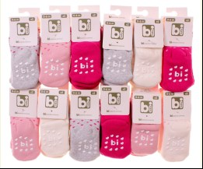
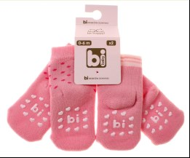
 |  |  |  |  | 460627 | 15-16 | 2.15 | 1.50

 | Bross Socks
 | КОЛГОТКИ
 | Bross Socks | 15788 | Колготи | Махра; Бавовна80%,поліамід18%,еластан2%; Махрові;
 |  |  |  | mix |  |  | 3.25
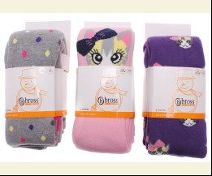
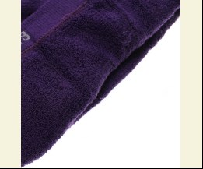
 |  |  |  |  | 487450 | 134 | 3.25 | 3.25

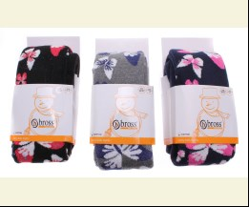
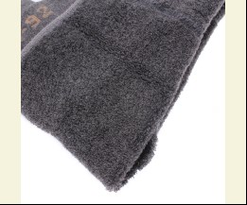
 | Bross Socks | 15790 | Колготи | Махра; Бавовна80%,поліамід18%,еластан2%; Махрові;
 |  |  |  | mix |  |  | 3.25
 |  |  |  |  | 487451 | 134 | 3.25 | 3.25

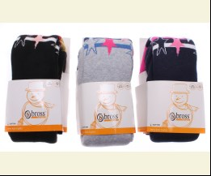
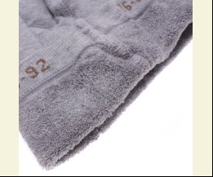
 | Bross Socks | 15905 | Колготи | Махра; Бавовна80%,поліамід18%,еластан2%; Махрові;
 |  |  |  | mix |  |  | 3.25
 |  |  |  |  | 487453 | 122 | 3.25 | 3.25

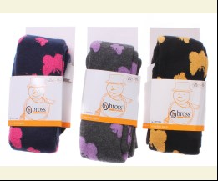
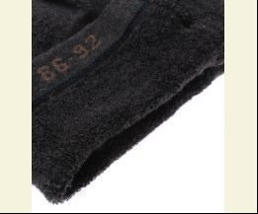
 | Bross Socks | 16101 | Колготи | Махра; Бавовна80%,поліамід18%,еластан2%; Махрові;
 |  |  |  | mix |  |  | 3.25
 |  |  |  |  | 487456 | 134 | 3.25 | 3.25
 |  |  |  |  | 487458 | 98 | 3.10 | 3.10

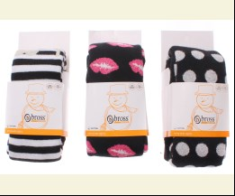
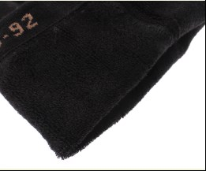
 | Bross Socks | 17722 | Колготи | Махра; Бавовна80%,поліамід18%,еластан2%; Махрові;
 |  |  |  | mix |  |  | 3.10
 |  |  |  |  | 487475 | 110 | 3.10 | 3.10
 |  |  |  |  | 487477 | 98 | 3.10 | 3.10

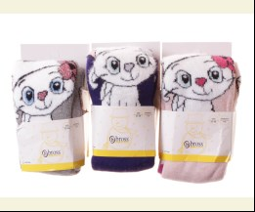
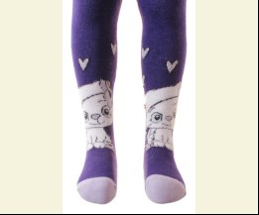
 | Bross Socks | 17976 | Колготи | Махра; Бавовна80%,поліамід18%,еластан2%; Махрові;
 |  |  |  | mix |  |  | 2.75
 |  |  |  | Ростовка | 932135 | 62 (6 шт) | 16.50 | 16.50

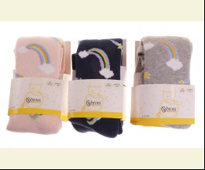
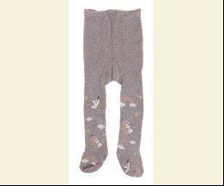
 | Bross Socks | 18499 | Колготи | Махра; Бавовна80%,поліамід18%,еластан2%; Махрові;
 |  |  |  | mix |  |  | 2.75
 |  |  |  | Ростовка | 936404 | 62 (6 шт) | 16.50 | 16.50
 |  |  |  | Ростовка | 936405 | 74 (6 шт) | 16.50 | 16.50

 |  |  |  |  | 512591 | 62 | 2.75 | 2.75

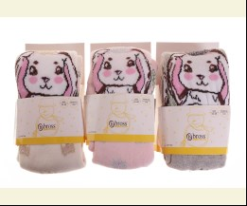
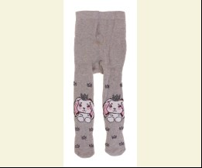
 | Bross Socks | 18500 | Колготи | Махра; Бавовна80%,поліамід18%,еластан2%; Махрові;
 |  |  |  | mix |  |  | 2.75
 |  |  |  | Ростовка | 937310 | 62 (6 шт) | 16.50 | 16.50

 |  |  |  |  | 515060 | 62 | 2.75 | 2.75

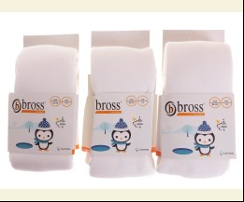
 | Bross Socks | 12259 | Колготи | Махра; Бавовна80%,поліамід18%,еластан2%; Махрові;
 |  |  |  | білий |  |  | 3.20
 |  |  |  |  | 424979 | 110 | 3.20 | 3.20
 |  |  |  |  | 396430 | 146 | 3.30 | 3.30
 |  |  |  |  | 424977 | 86 | 3.20 | 3.20

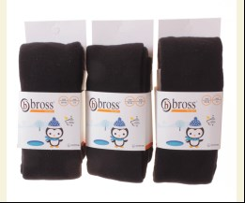
 |  |  |  | чорний |  |  | 3.20
 |  |  |  |  | 396663 | 110 | 3.20 | 3.20
 |  |  |  |  | 396664 | 122 | 3.30 | 3.30
 |  |  |  |  | 424976 | 98 | 3.20 | 3.20

 | ШКАРПЕТКИ
 | Bross Socks | 18037 | Шкарпетки | Махра; Бавовна80%,поліамід18%,еластан2%; Махрові;
 |  |  |  | mix |  |  | 0.85
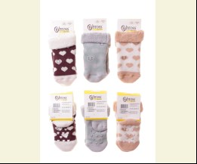
 |  |  |  |  | 508472 | 10-11 | 0.85 | 0.85

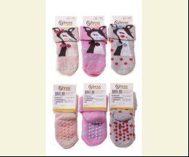
 | Bross Socks | 18242 | Шкарпетки | Махра; Бавовна78%,поліамід18%,еластан4%; Махрові;
 |  |  |  | mix |  |  | 0.85
 |  |  |  |  | 508552 | 10-11 | 0.85 | 0.85

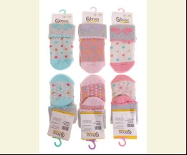
 | Bross Socks | 18217 | Шкарпетки | Махра; Бавовна87%,поліамід11%,еластан2%; Махрові;
 |  |  |  | mix |  |  | 0.85
 |  |  |  |  | 512587 | 10-11 | 0.85 | 0.85

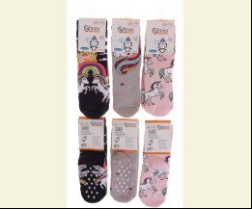
 | Bross Socks | 21478 | Шкарпетки | Махра; Бавовна80%,поліамід18%,еластан2%; Махрові;
 |  |  |  | mix |  |  | 1.00
 |  |  |  |  | 512616 | 15-16 | 1.00 | 0.70

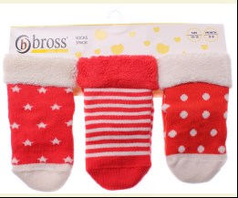
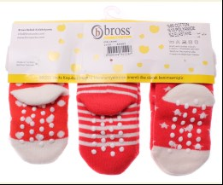
 | Bross Socks | 18046 | Шкарпетки 3 од. | Махра; Бавовна85%,поліамід13%,еластан2%; Махрові;
 |  |  |  | mix |  |  | 2.55
 |  |  |  | Ростовка | 915280 | 12-13_1 (4 шт) | 10.20 | 10.20

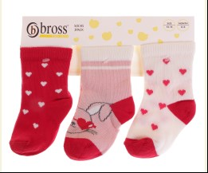
 | Bross Socks | 17180 | Шкарпетки 3 од. | Махра; Бавовна80%,поліамід18%,еластан2%; З Малюнком;
 |  |  |  | mix |  |  | 1.95
 |  |  |  |  | 512569 | 8-9 | 1.95 | 1.36

 | Bross Socks | 13644 | Шкарпетки 3 од. | Махра; Бавовна80%,поліамід18%,еластан2%; Махрові;
 |  |  |  | mix |  |  | 2.00
 |  |  |  |  | 426382 | 12-13 | 2.00 | 1.40

 | Buonumare
 | ГОЛЬФИ
 | Buonumare | M1C1802-0001 | Гетри | Вязка; Бавовна75%,поліамід22%,лайкра3%; Однотонні;
 |  |  |  | mix |  |  | 1.70
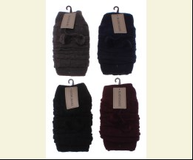
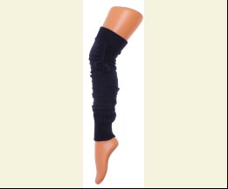
 |  |  |  | Ростовка | 913557 | uni (12 шт) | 20.40 | 14.28

 |  |  |  |  | 481460 | uni | 1.70 | 1.19

 | КОЛГОТКИ
 | Buonumare | M1C0301-0877 | Колготи | Махра; Бавовна75%,поліамід22%,лайкра3%; Махрові;
 |  |  |  | mix |  |  | 3.20
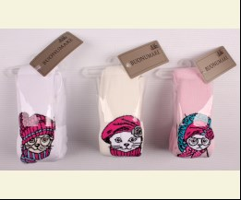
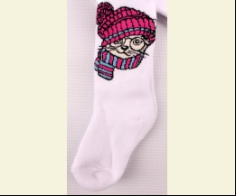
 |  |  |  |  | 456222 | 74 | 3.20 | 2.24
 |  |  |  |  | 456223 | 80 | 3.20 | 2.24
 |  |  |  |  | 456224 | 86 | 3.20 | 2.24

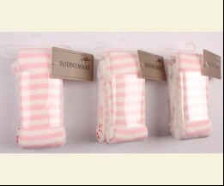
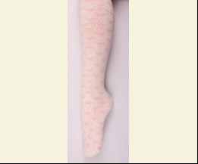
 | Buonumare | M1C0301-0869 | Колготи | Махра; Бавовна80%,поліамід17%,лайкра3%; З Малюнком;
 |  |  |  | кремовий/рожевий |  |  | 4.00
 |  |  |  |  | 458965 | 86 | 4.00 | 2.80
 |  |  |  |  | 458966 | 98 | 4.00 | 2.80

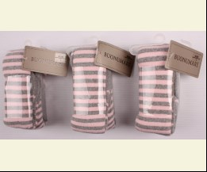
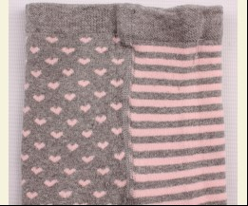
 |  |  |  | м-сірий/рожевий |  |  | 4.00
 |  |  |  |  | 458962 | 98 | 4.00 | 2.80

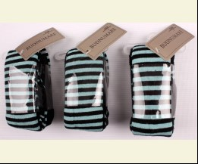
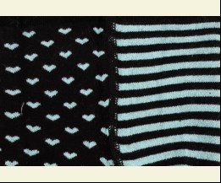
 |  |  |  | чорний/блакитний |  |  | 4.00
 |  |  |  |  | 458963 | 86 | 4.00 | 4.00
 |  |  |  |  | 458964 | 98 | 4.00 | 4.00

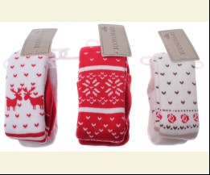
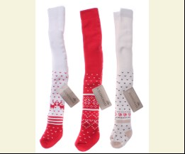
 | Buonumare | M1C0301-2007 | Колготи | Махра; Бавовна75%,поліамід22%,лайкра3%; Махрові;
 |  |  |  | mix |  |  | 3.20
 |  |  |  |  | 489407 | 74 | 3.20 | 3.20

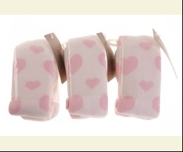
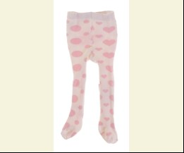
 | Buonumare | M1C0301-0870 | Колготи | Махра; Бавовна75%,поліамід22%,лайкра3%; Махрові;
 |  |  |  | кремовий/рожевий |  |  | 2.40
 |  |  |  | Ростовка | 937418 | 56 (6 шт) | 14.40 | 14.40

 |  |  |  |  | 515331 | 56 | 2.40 | 2.40

 | ШКАРПЕТКИ
 | Buonumare | M1C0101-1090 | Шкарпетки 3 од. | Махра; Бавовна80%,поліамід17%,лайкра3%; Махрові;
 |  |  |  | mix |  |  | 2.05
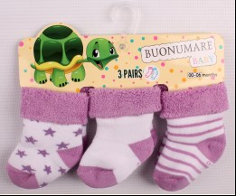
 |  |  |  |  | 456203 | 12-13 | 2.05 | 2.05

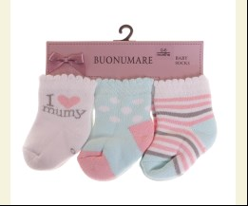
 | Buonumare | M1C0101-2001 | Шкарпетки 3 од. | Махра; Бавовна75%,поліамід22%,лайкра3%; Махрові;
 |  |  |  | mix |  |  | 2.05
 |  |  |  | Ростовка | 936217 | 12-13_1 (4 шт) | 8.20 | 8.20

 | UCS
 | ГОЛЬФИ
 | UCS | M1C0504-0003 | Гольфи | Махра; Бавовна80%,поліамід17%,еластан3%; Махрові;
 |  |  |  | mix |  |  | 0.40
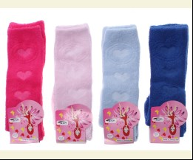
 |  |  |  |  | 487571 | 20-20.5 | 0.40 | 0.40

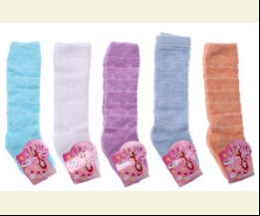
 | UCS | M1C0504-0038 | Гольфи | Махра; Бавовна80%,поліамід17%,еластан3%; Махрові;
 |  |  |  | mix |  |  | 0.40
 |  |  |  |  | 487580 | 20-20.5 | 0.40 | 0.28

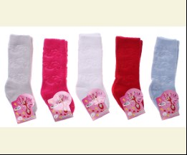
 | UCS | M1C0504-0007 | Гольфи | Махра; Бавовна80%,поліамід17%,еластан3%; Махрові;
 |  |  |  | mix |  |  | 0.40
 |  |  |  |  | 487582 | 15-16 | 0.40 | 0.28
 |  |  |  |  | 487583 | 17-18 | 0.40 | 0.40
 |  |  |  |  | 487585 | 20-20.5 | 0.40 | 0.40

 | КОЛГОТКИ
 | UCS | M1C0301-0873 | Колготи | Махра; Бавовна80%,поліамід17%,лайкра3%; Махрові;
 |  |  |  | mix |  |  | 4.00
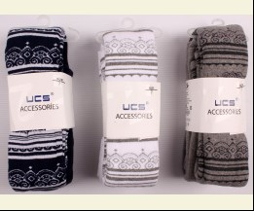
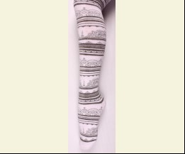
 |  |  |  |  | 456219 | 134 | 4.00 | 4.00
 |  |  |  |  | 456220 | 146 | 4.00 | 2.80

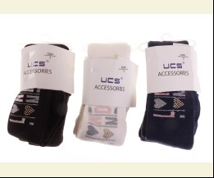
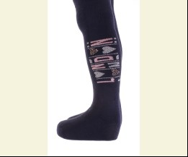
 | UCS | M1C0302-2003 | Колготи | Махра; Бавовна80%,поліамід17%,лайкра3%; Махрові;
 |  |  |  | mix |  |  | 4.65
 |  |  |  | Ростовка | 937046 | 134 (6 шт) | 27.90 | 27.90
 |  |  |  | Ростовка | 937047 | 146 (6 шт) | 27.90 | 19.50

 |  |  |  |  | 514095 | 110 | 4.65 | 4.65
 |  |  |  |  | 514096 | 122 | 4.65 | 3.25
 |  |  |  |  | 514098 | 146 | 4.65 | 3.25
 |  |  |  |  | 514094 | 98 | 4.65 | 3.25

 | UCS | M1C0301-2014 | Колготи | Махра; Бавовна80%,поліамід17%,лайкра3%; Махрові;
 |  |  |  | mix |  |  | 4.00
 |  |  |  |  | 514102 | 110 | 4.00 | 4.00
 |  |  |  |  | 514103 | 122 | 4.00 | 4.00
 |  |  |  |  | 514106 | 158 | 4.00 | 4.00

 | UCS | M1C0301-0887 | Колготи | Махра; Бавовна80%,поліамід17%,лайкра3%; Махрові;
 |  |  |  | mix |  |  | 4.00
 |  |  |  |  | 429849 | 110 | 4.00 | 4.00
 |  |  |  |  | 429851 | 134 | 4.00 | 4.00
 |  |  |  |  | 429852 | 146 | 4.00 | 2.80
 |  |  |  |  | 429853 | 152 | 4.00 | 2.80
 |  |  |  |  | 460559 | 158 | 4.00 | 4.00

 | ДЛЯ ДІВЧИНКИ/ХЛОПЧИКА
 | Bibaby
 | КОЛГОТКИ
 | Bibaby | 68219 | Колготи | Махра; Бавовна80%,поліамід17%,еластан3%; Махрові;
 |  |  |  | mix |  |  | 3.45
 |  |  |  |  | 460693 | 74 | 3.45 | 3.45
 |  |  |  |  | 460695 | 86 | 3.45 | 2.41
 |  |  |  |  | 460696 | 92 | 3.45 | 3.45

 | Bibaby | 68286 | Колготи | Махра; Бавовна80%,поліамід17%,еластан3%; Махрові;
 |  |  |  | mix |  |  | 3.45
 |  |  |  |  | 487771 | 68 | 3.45 | 2.41
 |  |  |  |  | 487768 | 80 | 3.45 | 2.41
 |  |  |  |  | 487770 | 92 | 3.45 | 3.45

 | Bibaby | 68094 | Колготи | Махра; Бавовна80%,поліамід17%,еластан3%; Махрові;
 |  |  |  | mix |  |  | 3.67
 |  |  |  |  | 395448 | 74 | 3.67 | 2.57
 |  |  |  |  | 395449 | 80 | 3.67 | 2.57
 |  |  |  |  | 395451 | 86 | 3.67 | 2.57
 |  |  |  |  | 395452 | 92 | 3.67 | 2.57

 | Bross Socks
 | КОЛГОТКИ
 | Bross Socks | 13554 | Колготи | Махра; Бавовна80%,поліамід18%,еластан2%; Махрові;
 |  |  |  | mix |  |  | 3.10
 |  |  |  | Ростовка | 915222 | 110 (6 шт) | 18.60 | 18.60

 |  |  |  |  | 487445 | 122 | 3.10 | 3.10
 |  |  |  |  | 487447 | 98 | 3.10 | 3.10

 | ШКАРПЕТКИ
 | Bross Socks | 18011 | Шкарпетки | Махра; Бавовна68%,поліамід30%,еластан2%; Махрові;
 |  |  |  | mix |  |  | 0.95
 |  |  |  |  | 487490 | 12-13 | 0.95 | 0.66

 | Bross Socks | 18028 | Шкарпетки 3 од. | Махра; Бавовна85%,поліамід12%,поліестер1%,еластан2%; Махрові;
 |  |  |  | mix |  |  | 2.55
 |  |  |  |  | 487496 | 10-11 | 2.55 | 1.78
 |  |  |  |  | 487497 | 12-13 | 2.55 | 2.55

 | Buonumare
 | ШКАРПЕТКИ
 | Buonumare | M1C0101-1123 | Шкарпетки | Махра; Бавовна80%,поліамід17%,лайкра3%; Махрові;
 |  |  |  | mix |  |  | 0.95
 |  |  |  |  | 462558 | 15-16 | 0.95 | 0.66
 |  |  |  |  | 462559 | 17-18 | 0.95 | 0.66
 |  |  |  |  | 462560 | 19-19.5 | 1.10 | 0.77

 | Buonumare | M1C0101-2024 | Шкарпетки | Махра; Бавовна80%,поліамід17%,лайкра3%; Махрові;
 |  |  |  | mix |  |  | 0.95
 |  |  |  |  | 488720 | 15-16 | 0.95 | 0.95
 |  |  |  |  | 488721 | 17-18 | 0.95 | 0.95
 |  |  |  |  | 488722 | 19-19.5 | 1.10 | 0.77

 | Buonumare | M1C0101-2029 | Шкарпетки | Махра; Бавовна80%,поліамід17%,лайкра3%; Махрові;
 |  |  |  | mix |  |  | 0.95
 |  |  |  |  | 488726 | 15-16 | 0.95 | 0.66
 |  |  |  |  | 488727 | 17-18 | 0.95 | 0.66
 |  |  |  |  | 488728 | 19-19.5 | 1.10 | 0.77

 | Buonumare | M1C0101-2025 | Шкарпетки | Махра; Бавовна80%,поліамід17%,лайкра3%; Махрові;
 |  |  |  | mix |  |  | 0.95
 |  |  |  |  | 488740 | 15-16 | 0.95 | 0.95
 |  |  |  |  | 488741 | 17-18 | 0.95 | 0.95
 |  |  |  |  | 488744 | 21-22 | 1.10 | 0.77

 | Buonumare | M1C0101-1088 | Шкарпетки 3 од. | Махра; Бавовна80%,поліамід17%,лайкра3%; Махрові;
 |  |  |  | mix |  |  | 2.05
 |  |  |  |  | 456198 | 10-11 | 2.05 | 2.05
 |  |  |  |  | 456199 | 12-13 | 2.05 | 1.43

 | Buonumare | M1C0101-1087 | Шкарпетки 3 од. | Махра; Бавовна80%,поліамід17%,лайкра3%; Махрові;
 |  |  |  | білий |  |  | 2.05
 |  |  |  |  | 457548 | 10-11 | 2.05 | 2.05

 | Buonumare | M1C0101-1121 | Шкарпетки 3 од. | Махра; Бавовна80%,поліамід17%,лайкра3%; Махрові;
 |  |  |  | mix |  |  | 2.05
 |  |  |  | Ростовка | 906661 | 12-13_1 (4 шт) | 8.20 | 8.20

 |  |  |  |  | 457552 | 12-13_1 | 2.05 | 2.05

 | Buonumare | M1C0101-2007 | Шкарпетки 3 од. | Махра; Бавовна75%,поліамід22%,лайкра3%; Махрові;
 |  |  |  | mix |  |  | 2.05
 |  |  |  | Ростовка | 914114 | 12-13 (4 шт) | 8.20 | 8.20
 |  |  |  | Ростовка | 914115 | 12-13_1 (4 шт) | 8.20 | 8.20

 |  |  |  |  | 483361 | 12-13_1 | 2.05 | 2.05

 | UCS
 | КОЛГОТКИ
 | UCS | M1C0301-0874 | Колготи | Махра; Бавовна80%,поліамід17%,лайкра3%; Махрові;
 |  |  |  | сірий |  |  | 4.00
 |  |  |  |  | 457323 | 122 | 4.00 | 2.80
 |  |  |  |  | 457290 | 134 | 4.00 | 2.80

 | UCS | M1C0301-0143 | Колготи | Махра; Бавовна80%,поліамід17%,лайкра3%; Махрові;
 |  |  |  | mix |  |  | 4.00
 |  |  |  | Ростовка | 906037 | 110 (6 шт) | 24.00 | 24.00
 |  |  |  | Ростовка | 906033 | 98 (6 шт) | 24.00 | 24.00

 |  |  |  |  | 458948 | 110 | 4.00 | 4.00
 |  |  |  |  | 458950 | 134 | 4.00 | 4.00

 |  |  |  | т-синій |  |  | 4.00
 |  |  |  |  | 459170 | 110 | 4.00 | 4.00
 |  |  |  |  | 459171 | 122 | 4.00 | 2.80
 |  |  |  |  | 459172 | 134 | 4.00 | 4.00
 |  |  |  |  | 459173 | 146 | 4.00 | 2.80

 |  |  |  | т-сірий |  |  | 4.00
 |  |  |  |  | 459162 | 110 | 4.00 | 4.00
 |  |  |  |  | 459164 | 134 | 4.00 | 4.00
 |  |  |  |  | 459165 | 146 | 4.00 | 4.00

 |  |  |  | чорний |  |  | 4.00
 |  |  |  | Ростовка | 906036 | 110 (6 шт) | 24.00 | 16.80

 |  |  |  |  | 459166 | 110 | 4.00 | 2.80
 |  |  |  |  | 459167 | 122 | 4.00 | 4.00
 |  |  |  |  | 459168 | 134 | 4.00 | 4.00
 |  |  |  |  | 459169 | 146 | 4.00 | 4.00

 | ШКАРПЕТКИ
 | UCS | M1C0414-0003 | Чешки | Махра; Бавовна80%,поліамід17%,лайкра3%; Махрові;
 |  |  |  | mix |  |  | 1.95
 |  |  |  | Ростовка | 936787 | 28 (6 шт) | 11.70 | 11.70
 |  |  |  | Ростовка | 936788 | 30 (6 шт) | 11.70 | 11.70

 | UCS | M1C0414-0010 | Чешки | Махра; Бавовна80%,поліамід17%,лайкра3%; Махрові;
 |  |  |  | mix |  |  | 1.95
 |  |  |  | Ростовка | 936795 | 30 (6 шт) | 11.70 | 11.70

 | UCS | M1C0414-0002 | Чешки | Махра; Бавовна80%,поліамід17%,лайкра3%; Махрові;
 |  |  |  | mix |  |  | 1.95
 |  |  |  | Ростовка | 906676 | 30 (12 шт) | 23.40 | 23.40

 |  |  |  |  | 355554 | 30 | 1.95 | 1.95

 | UCS | M1C0414-0006 | Чешки | Махра; Бавовна80%,поліамід17%,лайкра3%; Махрові;
 |  |  |  | mix |  |  | 1.95
 |  |  |  | Ростовка | 936791 | 26 (6 шт) | 11.70 | 11.70
 |  |  |  | Ростовка | 936792 | 28 (6 шт) | 11.70 | 11.70

 |  |  |  |  | 355544 | 26 | 1.95 | 1.95

 | ДЛЯ ХЛОПЧИКА
 | Bibaby
 | ШКАРПЕТКИ
 | Bibaby | 68150 | Шкарпетки 2 од. | Махра; Бавовна80%,поліамід17%,еластан3%; Махрові;
 |  |  |  | mix |  |  | 2.15
 |  |  |  |  | 460642 | 12-13 | 2.15 | 2.15
 |  |  |  |  | 460646 | 15-16 | 2.15 | 2.15

 | Bross Socks
 | КОЛГОТКИ
 | Bross Socks | 15357 | Колготи | Махра; Бавовна80%,поліамід18%,еластан2%; Махрові;
 |  |  |  | mix |  |  | 3.10
 |  |  |  |  | 487470 | 110 | 3.10 | 3.10
 |  |  |  |  | 487471 | 86 | 3.10 | 3.10
 |  |  |  |  | 487472 | 98 | 3.10 | 3.10

 | Bross Socks | 17755 | Колготи | Махра; Бавовна80%,поліамід18%,еластан2%; Махрові;
 |  |  |  | mix |  |  | 3.10
 |  |  |  |  | 487473 | 110 | 3.10 | 3.10

 | Bross Socks | 012623 | Колготи | Махра; Бавовна80%,поліамід18%,еластан2%; Махрові;
 |  |  |  | mix |  |  | 3.20
 |  |  |  |  | 424920 | 110 | 3.20 | 3.20

 | Bross Socks | 012651 | Колготи | Махра; Бавовна80%,поліамід18%,еластан2%; Махрові;
 |  |  |  | mix |  |  | 3.20
 |  |  |  |  | 424926 | 98 | 3.20 | 3.20

 | Bross Socks | 012865 | Колготи | Махра; Бавовна80%,поліамід18%,еластан2%; Махрові;
 |  |  |  | mix |  |  | 3.20
 |  |  |  |  | 424950 | 110 | 3.20 | 3.20
 |  |  |  |  | 424949 | 98 | 3.20 | 3.20

 | Bross Socks | 13150 | Колготи | Махра; Бавовна80%,поліамід18%,еластан2%; Махрові;
 |  |  |  | mix |  |  | 3.20
 |  |  |  |  | 426418 | 110 | 3.20 | 3.20

 | ШКАРПЕТКИ
 | Bross Socks | 21348 | Шкарпетки | Махра; Бавовна80%,поліамід18%,еластан2%; Махрові;
 |  |  |  | mix |  |  | 1.00
 |  |  |  |  | 515093 | 12-13 | 1.00 | 1.00

 | Buonumare
 | КОЛГОТКИ
 | Buonumare | M1C0301-0878 | Колготи | Махра; Бавовна80%,поліамід17%,лайкра3%; Махрові;
 |  |  |  | mix |  |  | 3.20
 |  |  |  |  | 461854 | 80 | 3.20 | 3.20

 | Buonumare | M1C0301-0889 | Колготи | Махра; Бавовна80%,поліамід17%,лайкра3%; Махрові;
 |  |  |  | mix |  |  | 3.60
 |  |  |  |  | 430744 | 110 | 3.60 | 3.60
...

